Du tru CP
CÔNG TY CỔ PHẦN TẬP ĐOÀN TINGTONG |  |  |  |  |  |  | Tổng nhân sự: 100 (Gồm cả SO chính thức:15; Nhân sự thử việc:16ng gồm có - OTA Partime: 3 - Media: 1ng)
 |  |  | CHI PHÍ DỰ KIẾN SINH NHẬT CÔNG TY |  |  |  |  | Nhân sự trên 14 ngày thử việc
 | Số lượng dự kiến: 100 nhân sự |  |  |  |  |  |  | Partime lên chính thức

STT | Nội dung | Đơn vị | Số lượng | Đơn giá | Thành tiền | Đã Cọc/chi TT | Ghi chú
 | I. Hạng mục chung |  |  |  | 29,100,000
1 | Xe oto 45 chỗ | Xe | 2 | 6,500,000 | 13,000,000 | 2,000,000 |  | https://pttravel.vn/thue-xe-du-lich-45-cho/?gclid=CjwKCAjwp6CkBhB_EiwAlQVyxcfT7xwkKSuSG0gh1f1w9NpO43lGeGcY4lEUbBdwpKaXnKH-IqSsaRoCTlYQAvD_BwE
2 | Xe 16 chỗ | Xe | 1 | 4,000,000 |  |  | Dùng 2 xe công ty để di chuyển cơ động | https://pttravel.vn/thue-xe-du-lich-45-cho/?gclid=CjwKCAjwp6CkBhB_EiwAlQVyxcfT7xwkKSuSG0gh1f1w9NpO43lGeGcY4lEUbBdwpKaXnKH-IqSsaRoCTlYQAvD_BwE
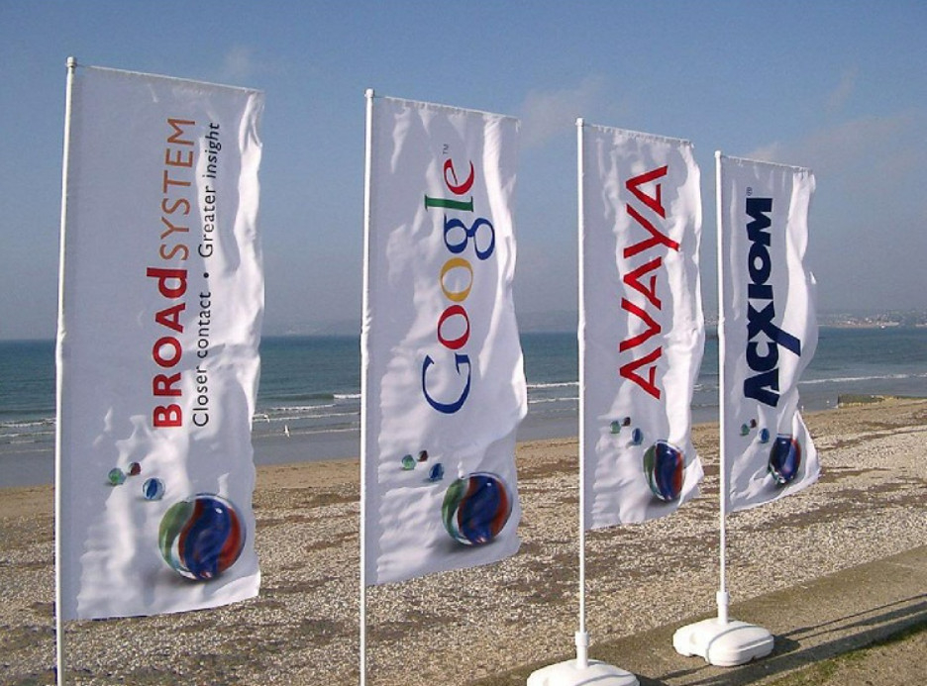
3 | Chi phí tiền trạm 2 địa điểm lần 1 (Đi lại và ăn uống) | Người | 3 | 150,000 | 450,000 | 228,000 | 2 người đi 1 ngày hoặc 2 ngày tùy vào địa điểm khảo sát
4 | Chi phí tiền trạm 2 địa điểm lần 2 (Đi lại và ăn uống và ở) | Người |  |  | 5,050,000 | 5,068,000 | 2 người đi 1 ngày hoặc 2 ngày tùy vào địa điểm khảo sát
5 | Thiết bị quay highlight | Gói | 1 | 1,000,000 | 1,000,000 |  | Dũng Media Quay highlight và quay full
6 | Chụp Ảnh | Gói | 2 | 3,550,000 | 7,100,000 |  | 1 thợ đi chụp từ đêm 13/8 và 1 chụp nguyên ngày 14/8
7 | Fly cam | Gói | 1 | 2,500,000 | 2,500,000 |  | Máy quay ngày 14/8
 | II. Hạng mục Marketing |  |  |  | 40,285,000 |  |  | 40,285,000
1 | Phát động gameshow ngày ấy - bây giờ: 1. Mỗi cá nhân gửi ảnh thời gian đầu mới vào TingTong + ảnh hiện tại + caption 50-100 chữ xúc tích. 2. Phòng MKT sẽ ghép ảnh lại theo 1 form chung kèm caption đó. 3. Phòng HCNS tạo 1 album gameshow kèm mã số của từng người và đăng lên TingTong life style. Cho đến hết ngày 10/8 mã số nào nhiều nhiều điểm nhất sẽ chiến thắng. Điểm được tính theo công thức: 60% số like, share, bình luận + 40% đánh giá từ ban giám khảo. Giải thưởng: - 1 giải nhất: 1 triệu - 2 giải nhì: 500k/giải - 3 giải ba: 200k/giải |  |  |  | 2,600,000 |  |  | #REF!
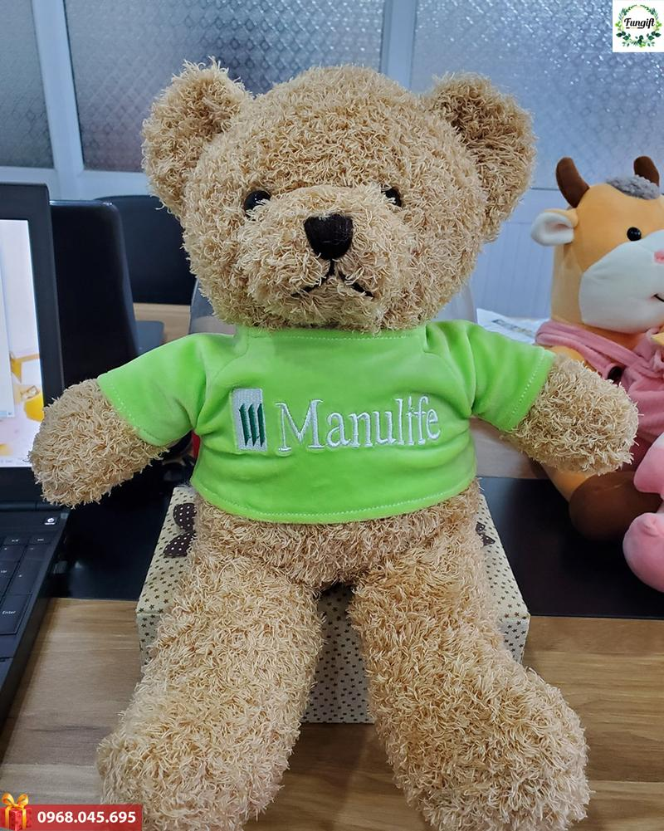
 | KHU ARMY |  |  |  | 4,185,000
1 | 1 backdrop lớn 970x360 | M2 | 36 | 60,000 | 2,160,000
2 | 1 banner ngoài cổng - KT: 5m-x70 | M2 | 3.5 | 150,000 | 525,000
3 | Bồi dưỡng nhân công | Người | 5 | 300,000 | 1,500,000
 | KHU LARITA |  |  |  | 33,500,000
1 | Banner cổng vào KT550x70cm | cái | 1 | 1,000,000 | 1,000,000
2 | Phướn xỏ que 2 đầu treo cột khu hội trường kt 60*150cm | Cái | 10 | 150,000 | 1,500,000
3 | Phướn xỏ que 2 đầu treo nhà villa bên trái | Cái | 9 | 150,000 | 1,350,000
4 | Phướn xỏ que 2 đầu + cọc sắt treo lối đi hàng cây ra điểm sự kiện | Cái | 10 | 200,000 | 2,000,000
5 | Phướn xỏ que 2 đầu treo dãy nhà Bunggalow | Cái | 10 | 150,000 | 1,500,000
6 | Phướn xỏ que 2 đầu treo dãy nhà tập thể | Cái | 8 | 150,000 | 1,200,000
7 | Phướn xỏ que 2 đầu + cọc sắt treo lối đi vào cổng sự kiện | Cái | 10 | 200,000 | 2,000,000
8 | 1 cổng decor 5 năm, kích thước 500x350 theo décor yêu cầu | Cái | 1 | 15,000,000 | 15,000,000
9 | Decor khu vực chòi bằng đèn nhấp nháy, chữ mica và hơn 100 ảnh nhân sự. Phân chia 3 ô 2018-2019, 2020-2021, 2022 | Gói | 1 | 1,500,000 | 1,500,000
10 | Hashtag tầm tay |  | 5 | 90000 | 450,000
11 | Công vận chuyển, setup và nhân sự | Gói | 1 | 3,000,000 | 3,000,000
12 | Dự trù phát sinh |  |  |  | 3,000,000
 | III. Hạng mục teambuilding - Army Staion Thạch Thất |  |  |  | 36,320,000
1 | Xe BTC game di chuyển trước | Xe | 1 | 500,000 | 500,000 |  | Nếu đi xe Mạnh thì ko mất phí
2 | Vé vào cửa địa điểm tổ chức huấn luyện: Khu trải nghiệm quân sự Army Station -thôn Dân Lập, Yên Bình, Thạch Thất, Hà Nội | Vé | 100 | 120,000 | 12,000,000 | 6,000,000 | Qua đêm là tính thêm 20k/1ng | https://leutraihanoi.com/thue-leu-cam-trai-ha-noi/
3 | Phòng Hội trường | Giờ | 3 | 1,000,000 | 3,000,000 |  | Gồm: Âm thanh, điều hòa, máy chiếu
4 | Ăn trưa ngày 13/8 (Cơm xuất bình dân) | Xuất | 100 | 50,000 | 5,000,000 |  | Cơm tám Canh thịt chua Trứng rán Thịt xay rim Đậu rim hành Lạc rang Rau xào Hoa quả tráng miệng
5 | Decan dán xe oto | cái | 2 | 10,000 | 20,000
6 | Decan dán phòng | Cái | 5 | 10,000 | 50,000
7 | Biển tên team dựng lều | cái | 5 | 200,000 | 1,000,000
8 | Nước lavi hành quân chai 1,5 lít | Chai | 10 | 20,000 | 375,000
9 | Thuê Lều cắm trại 10 người | Cái | 11 | 270,000 | 2,970,000 | 2,625,000 | Tính 2 đêm | https://www.leuphot.com/bang-gia
10 | Quạt dã ngoại | Cái | 11 | 150,000 | 1,650,000
11 | Đèn pin hành quân | Cái | 6 | 105,000 | 630,000
12 | Băng keo thể thao | Cuộn | 15 | 10,000 | 150,000 |  |  | 1980 | 990
13 | Bình nước 20lit | Bình | 20 | 25,000 | 500,000 |  | Mua của Army | 1100 | 550
14 | Bộ bát đũa nhựa ăn sáng (1 bát + 1 đũa + 1 cốc) | cái | 100 | 5,000 | 500,000 |  | Nấu ăn trải nghiệm bữa sáng ngày 13/8 | 420 | 210
15 | Bún khô | Túi | 35 | 25,000 | 875,000 |  | Nấu ăn trải nghiệm bữa sáng ngày 13/8 | 3500 | 1750
16 | Trứng gà ta | Quả | 100 | 3,500 | 350,000 |  | Nấu ăn trải nghiệm bữa sáng ngày 13/8 |  | 5250
17 | Rau xanh: Cải chít, cải bắp | 1 người | 100 | 5,000 | 500,000 |  | Nấu ăn trải nghiệm bữa sáng ngày 13/8 |  | 35
18 | Lương khô | gói | 50 | 15,000 | 750,000
19 | Quạt lan | cái | 5 | 10,000 | 50,000
20 | Bật lửa | cái | 5 | 5,000 | 25,000
21 | Giấy ăn gấu trúc 1 thùng | thùng | 1 | 100,000 | 100,000
22 | Bông băng | Hộp | 2 | 25,000 | 50,000
23 | Băng gạc | Hộp | 1 | 60,000 | 60,000
24 | Thuốc đau đầu | Vỉ | 5 | 10,000 | 50,000
25 | Thuốc đau bụng | Lọ | 1 | 50,000 | 50,000
26 | Dầu gió | Lọ | 3 | 15,000 | 45,000
27 | Bút viết bảng | Cái | 10 | 7,000 | 70,000
28 | Giải nhất toàn đoàn |  | 1 | 2,000,000 | 2,000,000
29 | Giải nhì toàn đoàn |  | 1 | 1,000,000 | 1,000,000
30 | Dự trù phát sinh |  |  |  | 2,000,000
31 | Loa kéo | Cái | 1 |  |  |  | Army chuẩn bị
32 | Bộ đàm | cái | 6 |  |  |  | Army chuẩn bị
33 | Loa cầm tay | Cái | 5 |  |  |  | Army chuẩn bị
34 | Bếp hoàng cầm | Cái | 5 |  |  |  | Army chuẩn bị
35 | Nồi nấu | Cái | 10 |  |  |  | Army chuẩn bị
36 | Bát | Cái | 100 |  |  |  | Army chuẩn bị
37 | Đũa | Cái | 100 |  |  |  | Army chuẩn bị
38 | Củi | Bó | 5 |  |  |  | Army chuẩn bị
39 | Đóm mồi bếp | Bó | 5 |  |  |  | Army chuẩn bị
40 | Thuyền, mái chèo | Cái | 2 |  |  |  | Army chuẩn bị
41 | Dây trượt Zipline | Cái | 10 |  |  |  | Đã có trong kho
42 | Giấy A0 | Tờ | 30 | 2,000 |  |  | Đã có trong kho
 | IV. HẠNG MỤC GALA TIỆC - ĐỊA ĐIỂM LARITA ĐỒI CỎ MƠ - HÒA BÌNH |  |  |  | 191,038,000 |  |  | Link page: https://www.facebook.com/LaritaFarmstay
1 | Villa 8 phòng ngủ Phòng chung 24 giường 1.6m 7 Bungalow 2 người 5 Bungalow 4 người | Người | 100 | 393,000 | 39,300,000 | 24,000,000 | Gồm 8villa, 12 Bung và 1 phòng chung | Link ảnh phòng: https://drive.google.com/drive/u/3/folders/1P79fgtfOFmDxne4_M1py13Z9T0IX32Rq
2 | Ăn tối Gala tiệc ngoài trời | Người | 100 | 250,000 | 25,000,000 |  | Ngô chiên Khoai tây chiên Măng rừng xào lá lốt Bò xào rau muống 1/2 gà hấp lá chanh Lẩu riêu cua bắp bò Hoa quả tráng miệng | 44600000
3 | Khung Sân khấu + Âm thanh + ánh sáng Décor theo yêu cầu | Gói | 1 | 21,000,000 | 21,000,000 |  | Setup sân khấu Như hình White Party bên cạnh
4 | Khăn voan ghế, hoa để bàn | Gói | 1 | 1,000,000 | 1,000,000
5 | Huy hiệu vàng 24k - tặng tri ân nhân sự cống hiến | cái | 7 | 7,900,000 | 55,300,000 |  | 07 Nhân sự
6 | Vé máy bay khứ hồi HN-ĐL | vé | 2 | 2,500,000 | 5,000,000 |  | Quà cho nhân sự đặc biệt
7 | Quà tặng đặc biệt | cái | 2 | 1,000,000 | 2,000,000 |  | Quà cho nhân sự đặc biệt
8 | Pháo hoa Z121 bộ quốc phòng | ống | 100 | 28,000 | 2,800,000
9 | Pháo điện | Cái | 5 | 108,000 | 540,000
10 | Pháo giấy | Lốc | 1 | 80,000 | 80,000
11 | Mô hình bánh sinh nhật 3 tầng | Cái | 1 |  | 1,500,000 |  | Đặt bánh tại Hòa Bình, bánh mô hình ở Hà Nội báo đắt | Tiệc ngoài trời - Sân khấu hiện tại (Backdrop hoặc LED)
12 | Rượu | lít | 40 | 40,000 | 1,600,000
13 | Nước lọc 550ml | Thùng | 7 | 90,000 | 630,000
14 | Nước ngọt | Thùng | 4 | 192,000 | 768,000
15 | Thuê band nhạc (3 nhạc công + 2 ca sỹ nam - nữ) trọn gói di chuyển | Gói | 1 | 16,000,000 | 16,000,000 | 8,000,000
16 | Gấu bông in nội dung 5 năm (Gấu Nam - Nữ loại 40cm) | Con | 100 | 100,000 | 10,000,000 | 1,000,000 | 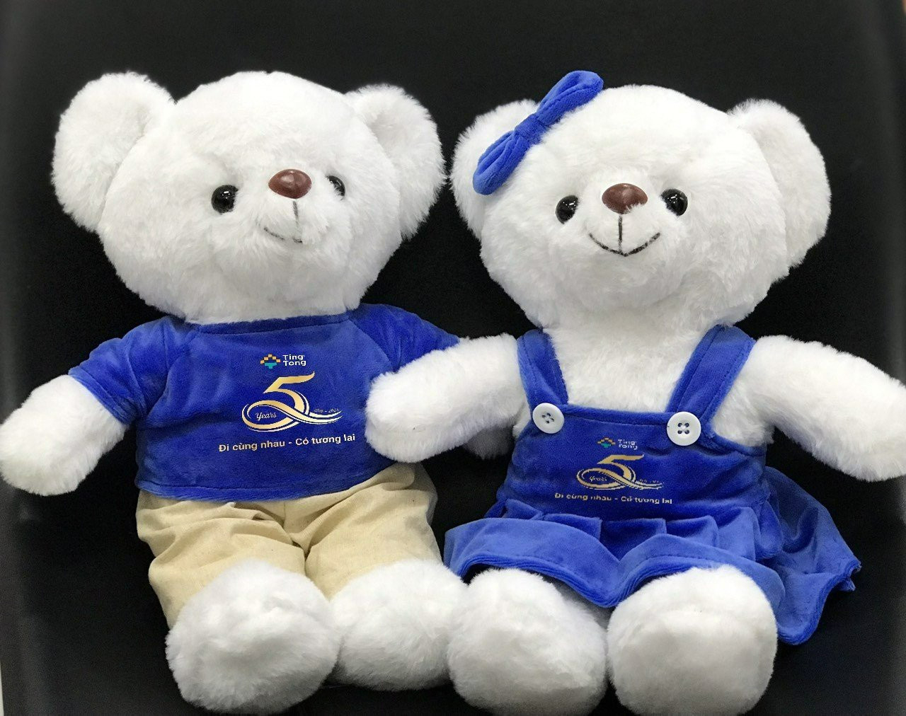
17 | Đèn LED light stick | cái | 100 | 10,000 | 1,000,000
18 | Hộp đựng quà | cái | 100 | 9,200 | 920,000
19 | Thiệp chúc mừng | cái | 100 | 8,000 | 800,000
20 | Chữ Neon Happy Birthday |  |  |  | 800,000
21 | Dự trù phát sinh |  |  |  | 5,000,000
 | Tổng |  |  |  | 296,743,000 | 48,921,000
 |  |  |  |  | 56,140,000 | 7,219,000

 |  |  |  |  |  |  | 40,900,000
 |  |  |  |  |  |  | 1,000,000
 |  |  |  |  |  |  | 1,500,000
 |  |  |  |  |  |  | 27,370,000
 |  |  |  |  |  |  | 70,770,000 | Sân khấu mở dùng đèn LED, hoa và bóng bay chill vintage
 |  |  |  |  |  |  | 1,600,000
 |  |  |  |  |  |  | 69,170,000
 |  |  |  |  |  |  | 34,585,000

